Tabelle1
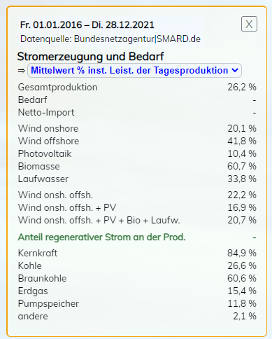
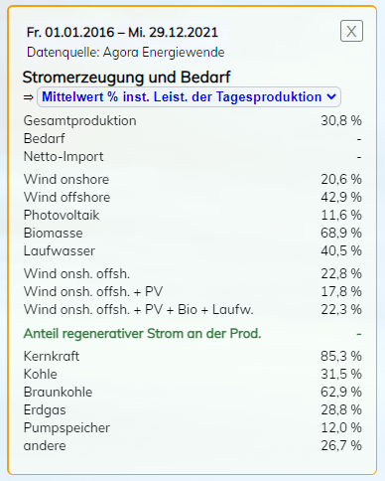
Kritik an Aussage von Fiete Wulff im Dlf vom 29.12.2021

 | Onshore | Offshore
Anzahl WKA NL 5 MW | 250 | 250
100% Ausbeute | 10,950,000,000,000 | 10,950,000,000,000
20,6% Ausbeute onshore | 2,255,700,000,000
42,9% Ausbeute offshore |  | 4,697,550,000,000

WKA Mix | 2,496,600,000,000

Kernkraftwerk Brokdorf |  | WKA-Anzahl im Mix
100% Ausbeute | 12,351,600,000,000
85,3% Ausbeute | 10,535,914,800,000 | 1,055

© Rüdiger Stobbe, nach bestem Wissen & Gewissen, aber ohne Gewähr

 |  | Quellen: | https://www.stromdaten.info/ANALYSE/periods/index.php?Z9=p9sijyd9 | https://www.stromdaten.info/ANALYSE/periods/index.php?Z9=h80gh471

